더스텐 누름독
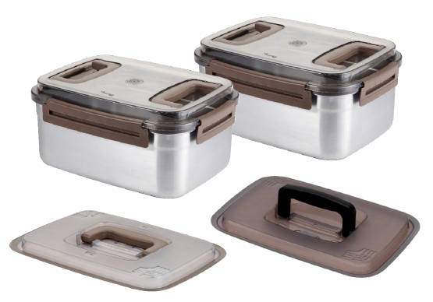

#업체 기본정보
거 래 처 정 보 | 브랜드 |  | 더스텐 |  | 택배사 |  | 롯데택배 |  | 합배송여부 |  | 2개구성 가능 (※4개구성 송장2개)
 | 제품 |  | 더스텐 메탈 G2 누름독 |  | 기본 택배비 |  | 무료 |  | 샘플지원 여부 |  | 샘플은 제공되며, 제품 10개 이상 판매 시 무상으로 지원됩니다. 공동구매 미진행 또는 10개 미만 판매 시, 샘플 비용은 공구가 기준으로 청구됩니다.
 | 브랜드 담당자 |  |  |  | 무료배송 기준 |  | 국내
 | 공동구매 담당자 연락처 |  | 이찬호 팀장 |  | 제주/도서산간 추가 |  | 편도 4,000원 추가 |  | 재고 |  | 진행시 확인 필요
 | 발주/CS담당자 채널 |  | 발주/CS 메일 <to> ndcompany010@gmail.com <cc> ndcompany006@gmail.com, ch.lee@ndcompany.net |  | 단순 변심/환불 왕복 택배비 (개봉 및 사용시 반품/교환 불가, 제품 불량의 경우 제외 등 공식 홈페이지 조건과 동일) |  | 1개 구성 왕복 7,000원 2개 구성 왕복 7,000원 4개 구성 왕복 14,000원 (4개 구성 배송시 2박스로 출고) (제주/도서산간지역의 경우 왕복 8,000원 추가발생) |  | 당일배송 |  | 오전 11시(물량 과다시 지연)
 | 고객센터 번호 |  | 1877-7845 카카오톡(마이아/엔디컴퍼니) http://pf.kakao.com/_kSxagxb/chat |  | 출고/반품지 |  | 경기 남양주시 일패동 853-3 롯데택배 양정대리점(일패로 116) 임현택대리 010-7571-5720
 | URL
#구성안
NO | 카테고리 | 상품명 |  | 옵션 |  | 정상판매가 | 온라인최저가 | 공구판매가 | 정가 대비 할인 | 셀러 수수료 | 마진
1 | 리빙 | 더스텐 메탈 G2 누름독 1개구성 |  | 진공판 or 누름판 택1 |  | 130,000 | 79,000 | 49,900 | 37% | 15.0% | 7,485
2 | 리빙 | 더스텐 메탈 G2 누름독 2개구성 |  | 진공판 1개, 누름판 1개 (선택 가능) |  | 260,000 | 158,000 | 89,900 | 65% | 15.0% | 13,485
3 | 리빙 | 더스텐 메탈 G2 누름독 4개구성 |  | 진공판 2개, 누름판 2개 (선택 가능) |  | 520,000 | 316,000 | 169,800 | 67% | 15.0% | 25,470

#USP
NO |  | 포인트
1 | 소재 | 위생적인 스테인리스 304
2 | 생산 | 100% 국내생산
3 | 판매 | 38회 홈쇼핑 매진 기록 상품
4 | 판매 | 현대홈쇼핑 1,200억 판매 돌파
5 | 브랜드 | 친환경브랜드 9년 연속 대상 브랜드
6 | 브랜드 | 고객 만족 브랜드 9년 연속 대상
7 | 브랜드 | 한국 소비자 만족 지수 8년 연속 1휘
★Telling story (감성소구) 항상 망설여지는 엄마표 김치! 사랑인 걸 아는데 왜 항상 어려울까 집 냉장고에 김치 자리가 있었나? 이미 있는 김치는 언제 다 먹지? 이번에도 맛 변해서 버리고 싶진 않은데.. 사먹는 김치와는 차원이 다른, 시원한 엄마표 김치맛. 이 맛을 받아가고 싶은데 문제는 양입니다. "이걸 누가 다 먹는다고" 괜찬 투정으로 결국, 세 포기만 받아가기로 합니다. 이렇게 받은 김치통은 다른반찬과 함께 냉장고에 들어가는순간 김치 냄새에 베어버린 우유와 색배인 김치통 이렇게 들어간 김치의 고마움은 채 일주일을 넘기기 힘들고, 기어코 시어버린 김치를 보며 엄마탓을 해버리죠 "그러게, 이렇게 많이 못먹는다니까..." [우리에게 정말 필요한 건 많은 보관이 아닌,맛있는 보관] 우리에게 필요한건 대용량의 김치가 아니라 엄마가 주신 소량의 김치를 마지막 한 젓가락까지 맛있게 지켜주는 김치통, 엄마의 소중한 사랑이 담긴 마음을 온전히 보관할 방법? 이제 더스텐 김치통으로 찾을 수 있지 않을까요??

